Лист1
 | Информация о предлагаемых к сдаче в аренду объектах
 |  |  |  |  |  |  |  |  |  |  | 2026-08-31
№ п/п | Наименование объекта, инвернтарный номер ЕГРНИ (в случае отсутствия инвентарный номер по бух.учету) | Информация об объекте
 |  | Адрес | Общая площадь, кв.м | Площадь, предлагаемая к сдаче в аренду, кв.м | Характеристики (этаж, материал стен, отопление, канализация, электроснабжение, водоснабжение, телефон, наличие транспортной инфраструктуры) | Предполагаемое целевое использование | Способ сдачи в аренду (прямой договор аренды или аукцион по продаже права аренды) | Размер арендной платы за 1 кв.м, БАВ | Коэффициент спроса (от 0,5 до 3,0) | Примечание (информация о сдаче в почасовую аренду и др.) | Фотографии объекта*
1 | 2 | 3 | 4 | 5 | 6 | 7 | 8 | 9 | 10 | 11 | 12
Базовая арендная величина с 01 апреля 2026 г. составляет 20,03 рублей (постановление Совета Министров Республики Беларусь от 28.03.2026 № 142)
Балансодержатель объекта: государственное предприятие "ЖРЭУ г. Пинска", УНП 290985395, реестровый номер 22048, адрес: г.Пинск, ул. Интернациональная, 59, контактные телефоны: 80165 633150, 633147
1 | Часть капитального строения с инвентарным номером 130/С-36368 (# 13782028) | Брестская обл., г. Пинск, пр. Жолтовского,101 | 6220.0 | 78.1 | Часть капитального строения, (кирпичная пристройка к девятиэтажному панельному зданию общежития), находятся в цокольной части одноэтажной пристройки, имеются центральное отопление, канализация, водоснабжение, электроснабжение | Без права организации объекта игорного бизнеса | Предоставление в аренду без проведения аукциона по продаже права заключения договора аренды | 0,1 БАВ | 0.5 |  | 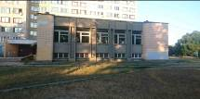
2 | Часть капитального строения с инвентарным номером 130/С-1263 (#15573659) | Брестская обл., г. Пинск, ул. Федотова, 3 | 1433.9 | 155.2 | Имеет: центральное отопление, электроснабжение, является встроенным и находится на первом и втором этажах кирпичного отдельно стоящего здания. Не используется с 01.01.2017 г. | Без права организации объекта игорного бизнеса | Предоставление в аренду без проведения аукциона по продаже права заключения договора аренды | 0,3375 БАВ | 1.5 |  | 
3 | Часть изолированного помещения с инвентарным номером 130/D-40292 (#14418635) | Брестская обл., г. Пинск, ул. Ольховских, 8-50 | 487.9 | 47.8 | Помещение является встроенно-пристроенным, находится на первом этаже девятиэтажного кирпичного жилого дома. В помещении имеется электроосвещение, отопление. | Без права организации объекта игорного бизнеса | Предоставление в аренду без проведения аукциона по продаже права заключения договора аренды | 0,75 БАВ | 3 |  | 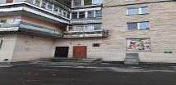 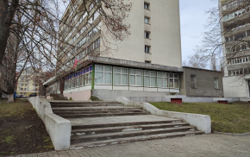
4 | Часть капитального строения с инвентарным номером 130/С-40347 (#13601922) | Брестская обл., г. Пинск, ул. Центральная, 27 | 2459.0 | 2501,0 (площадь, предлагаемая в аренду согласно ведомости технических характеристик) | Помещения находятся на первом и втором этажах кирпичного отдельно стоящего здания. в здании имеется центральное отопление, электроснабжение, водоснабжение и водоотведение. Арендодатель планирует возмещение арендатором расходов (затрат) арендодателя на капитальный ремонт | Не допускается размещение в строении объектов игорного бизнеса, торговых объектов, реализующих продовольственную группу товаров, промышленных производств, а также объектов, которые являются источником выделения вредных веществ, шума и вибрации в размерах, превышающих установленные нормативы, оказывают негативное влияние на окружающую среду, объектов для оказания услуг в области похоронного дела, в том числе услуг по изготовлению, художественному оформлению надгробий, гробов, памятников, оград, траурных венков искусственных цветов, а также объектов по хранению и (или) продаже предметов похоронного ритуала. | Предоставление в аренду без проведения аукциона по продаже права заключения договора аренды | 0,45 БАВ | 2 |  | 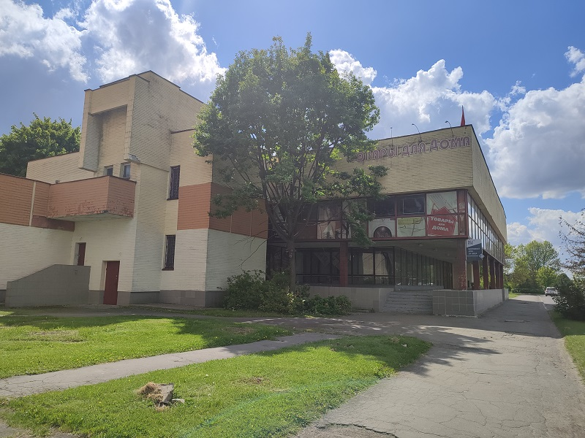
5 | Часть изолированного помещения 130/D-44877 (#14047915) | Брестская обл., г.Пинск, ул. Клещева, 31-59 | 32.5 | 15.6 | Помещение находится на первом этаже пятиэтажного кирпичного жилого дома. В помещении имеется электроосвещение, центральное отопление, отдельный вход отсутсвует. | без права организации объекта игорного бизнеса | прямой договор | 0,225 БАВ | 1 |  | 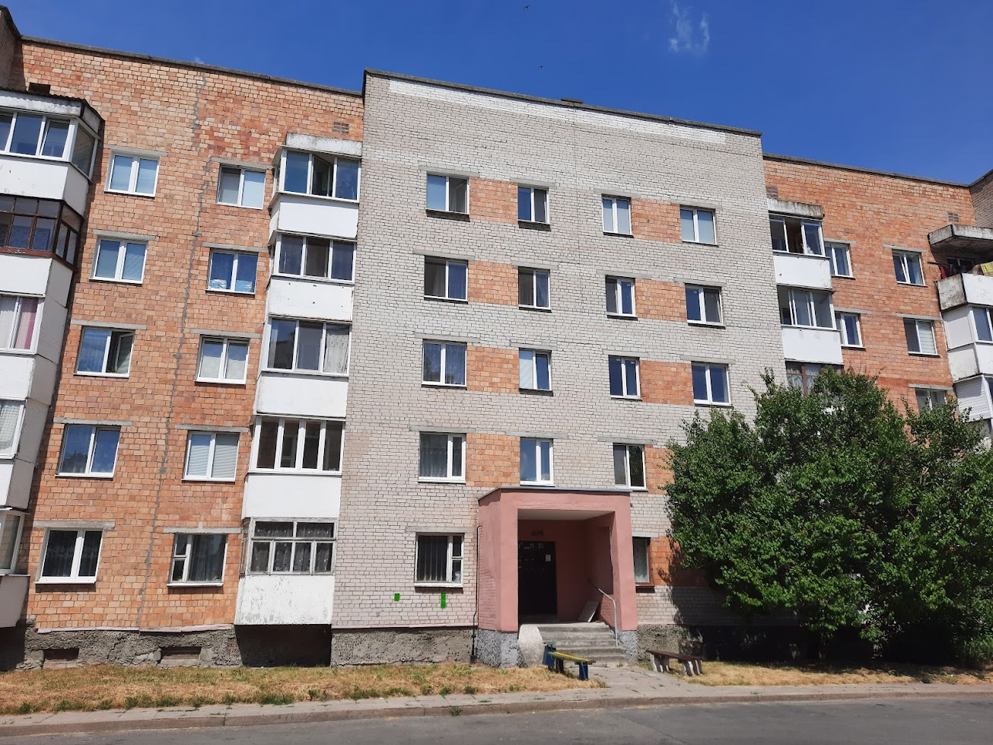
6 | Часть изолированного помещения 130/D-40714 (#14678856) | Брестская обл., г.Пинск, ул. Брестская, 2-3 | 800.1 | 54.8 | Помещение находится на втором этаже двухэтажного кирпичного изолированнного помещения, являющегося встроенно-пристроенным к девятиэтажному жилому дому. В помещении имеется электроосвещение. Находится в центральной части города. | Без права организации объекта игорного бизнеса | Предоставление в аренду без проведения аукциона по продаже права заключения договора аренды | 0,75 БАВ | 3 |  | 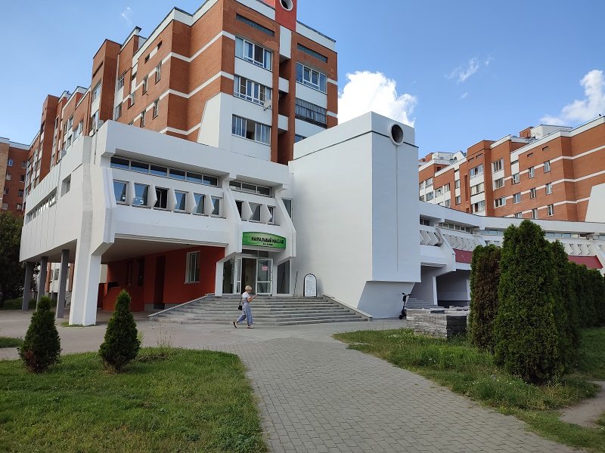
7 | Изолированное помещение 130/D-28257 (#15612128) | Брестская обл., г.Пинск, ул. Брестская, 118-100 | 704.7 | 367.4 | Помещение является встроенным, находится на первом этаже пятиэтажного кирпичного благоустроенного жилого дома. В помещении имеется электроосвещение, водоснабжение, водоотведение, отопление. | Без права организации объекта игорного бизнеса | Предоставление в аренду без проведения аукциона по продаже права заключения договора аренды | 0,675 БАВ | 3 |  | 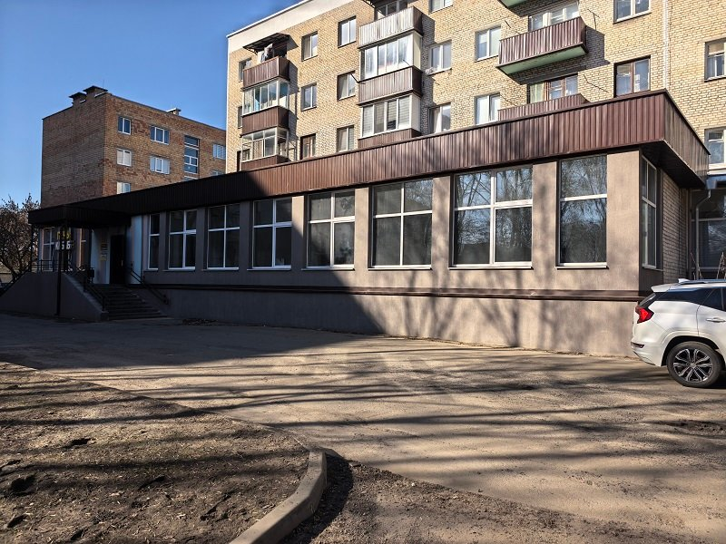
8 | Изолированное помещение 130/D-40584 (#14535512) | Брестская обл., г.Пинск, ул. Брестская, 45-31 | 152,9 | 152.9 | Помещение является встроенным, находится на первом этаже четырехэтажного кирпичного благоустроенного жилого дома. В помещении имеется электроосвещение, водоснабжение, водоотведение, отопление. | Без права организации объекта игорного бизнеса | Предоставление в аренду без проведения аукциона по продаже права заключения договора аренды | 0,5 БАВ | 2 |  | 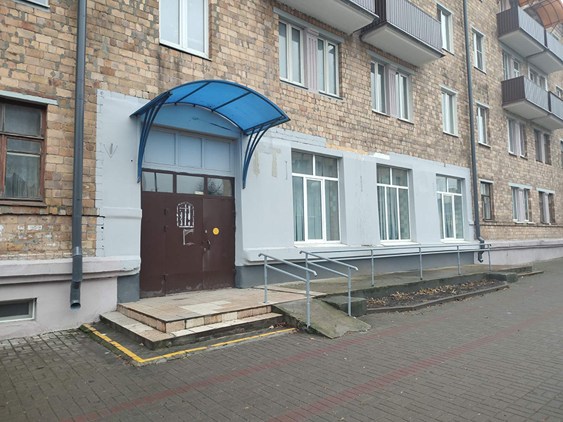
9 | Часть изолированного помещения с инвентарным номером 130/D-41329 (#15303454) | Брестская обл., г. Пинск, ул. Ольховских, 10-51 | 84.6 | 84.6 | Помещение является встроенно-пристроенным, находится на первом этаже девятиэтажного кирпичного жилого дома. В помещении имеется электроосвещение, центральное отопление, водоснабжение и водоотведение. | Без права организации объекта игорного бизнеса | Предоставление в аренду без проведения аукциона по продаже права заключения договора аренды | 0,75 БАВ | 3 |  | 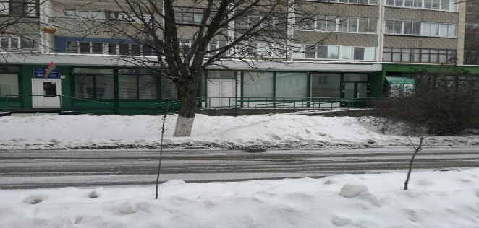
10 | Часть капитального строения с инвентарным номером 130/С-31054 (# 17461268) | Брестская обл., г. Пинск, ул. Южная, 18 | 6220.0 | 78.1 | Часть капитального строения, (кирпичная двухэтажная пристройка к пятиэтажному панельному зданию общежития), находится на первом этаже , имеются центральное отопление, канализация, водоснабжение, электроснабжение | Без права организации объекта игорного бизнеса | Предоставление в аренду без проведения аукциона по продаже права заключения договора аренды | 0,4 БАВ | 2 |  | 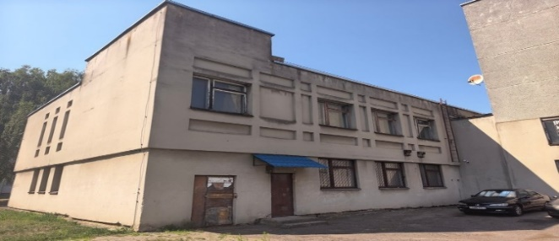
11 | Открытая площадка с плиточным покрытием (инвентарный номер по бух. учету - 1217Д) | Брестская обл., г.Пинск, ул. Советская, 2 (возле кофейни "Баристика") |  | 7.44 | плиточное покрытие | Размещение нестационарного объекта общественного питания (летней площадки) | Предоставление в аренду без проведения аукциона по продаже права заключения договора аренды (открытая площадка с покрытием, расположенная на прилегающей к стационарному объекту общественного питания, в пределах 30 метров субъекту хозяйствования, владеющим данным стационарным объектом на вещном праве или другом законном основании) | 0,25 базовых арендных величин в месяц за 1 кв.м. |  |  | 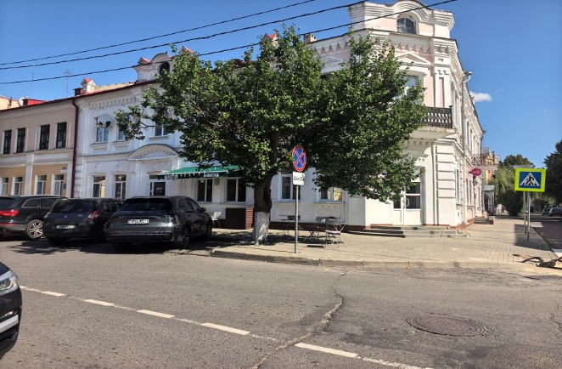
Балансодержатель объекта: отдел культуры Пинского городского исполнительного комитета, УНП 200238225, реестровый номер 22067, адрес: г.Пинск, ул. Днепровской Флотилии, 21, контактные телефоны: 80165 616606, 316772
12 | Часть капитального строения с инвентарным номером 130/С-30190 (здание городского Дома культуры) (#8049) | Брестская обл., г. Пинск, пл. Ленина,7а | 6918.0 | 2128.4 | Помещения в капитальном строении городского Дома культуры, находящееся на первом этаже: 15,6кв.м. -гримерка; 13,9 кв. м.— гримерка; 280,5 кв. м. – лекционный зал, читальный зал – 101,5кв.м.; 491,7 кв. м.- холл; помещения, находящиеся на 3-ем этаже: 158,0 кв. м. – танцевальный зал, 97,8кв.м.- танцевальный зал, 295,9 кв. м.- танцевальный зал, 402,3 кв. м.- зрительный зал. 271,2 кв. м. сцена. Имеется: отопление, электроснабжение, водоснабжение и водоотведение. | Для проведения культурно-зрелищных мероприятий, проведение семинаров, занятий по танцам | Предоставление в аренду без проведения аукциона по продаже права заключения договора аренды | 0,75 БАВ (при сдаче в аренду с почасовой арендной платой) 0,5 БАВ (при сдаче в аренду сроком на 3 года) | 3,0 - при почасовой аренде 2,0 - при сдаче в аренду сроком на 3 года | почасовая аренда | 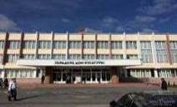
13 | Часть капитального строения с инвентарным номером 130/С-3801 (ДК «Трикотажник») (#8053) | Брестская обл., г. Пинск, ул. Первомайская, 140 | 5420 | 756.7 | Помещения в капитальном строении, 455,86 кв. м. -зрительный зал, 266,97кв.м. – сцена, 16,67 кв. м.- гримерка, 17,23кв.м. - гримерка, имеются: отопление, электроснабжение, водоснабжение и водоотведение, находящиеся на первом этаже трехэтажного здания | Для проведения культурно-зрелищных мероприятий, проведение семинаров, занятий по танцам | Предоставление в аренду без проведения аукциона по продаже права заключения договора аренды | 0,675 БАВ | 3.0 | почасовая аренда | 
14 | Часть капитального строения с инвентарным номером 130/С-40742 (здание центральной библиотеки) (#8679) | Брестская обл., г. Пинск, ул. Горького, 15 | 3283 | 98.3 | Помещение в капитальном строении центральной библиотеки, находящееся на первом этаже, 98,3 кв. м. –актовый зал, имеющее: отопление, электроснабжение, водоснабжение и водоотведение. | Для проведения культурно-массовых мероприятий, проведение семинаров | Предоставление в аренду без проведения аукциона по продаже права заключения договора аренды | 0,75 БАВ | 3.0 | почасовая аренда | 
15 | Открытая площадка с плиточным покрытием покрытием; (дворовая территория городского Дома культуры) (#8141) | Брестская обл., г. Пинск, пл.Ленина,7а | 806 | 400.00 | Плиточное покрытие | Организация выставочной деятельности | Предоставление в аренду без проведения аукциона по продаже права заключения договора аренды | 0,25 БАВ |  |  | 
16 | Часть специфического сооружения (плиточное покрытие), составная часть капитального строения с инвентарным номером 130/С-3801 (#11586715) | Брестская обл., г. Пинск, ул. Первомайская, 140 | 1039 | 341.0 | Площадка с плиточным покрытием | Лоток, продовольственный, промтоварный | Почасовая аренда | 0,25 БАВ |  |  | 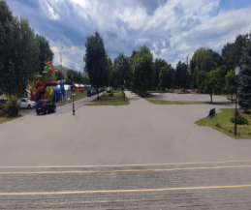
Балансодержатель объекта: Управление по образованию Пинского городского исполнительного комитета УНП 200299036, г. Пинск ул. Ленина, 39, контактные телефоны: 80165 626070, 622289
17 | Часть капитального строения с инвентарным номером 130/С-29946 ( детский сад №29) (#11620330) | Брестская обл., г. Пинск, ул. Первомайская, 135 | 2080 | 48.1 | Помещение спортивного зала в двухэтажном кирпичном здании детского сада, имеющем отопление, водоснабжение, электроснабжение, канализацию. | проведение культурно- массовых мероприятий, проведение фотосьемки | прямой договор аренды | 0,675 БАВ | 3 | почасовая аренда | 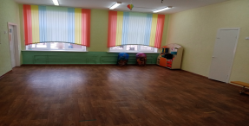
18 | Часть капитального строения с инвентарным номером 130/С-26254 (здание средней школы №3) (#11581141) | Брестская обл., г. Пинск, ул. Черняховского, 64 | 11688 | 320.5 | Помещение актового зала в трёхэтажном здании средней школы, имеющем отопление,водоснабжение, канализацию, электроснабжение. | Проведениякультурно-массовых мероприятий, информационно-просветительских мероприятий | прямой договор аренды | 0,75 БАВ | 3 | почасовая аренда | 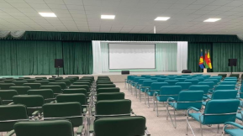
19 | Часть капитального строения с инвентарным номером 130/С-31913 (здание средней школы №15) (#11577611) | Брестская обл., г. Пинск, ул. Островского, 7 | 9179.3 | 214.9 | Помещение актового зала в трёхэтажном здании специализированном для образования и воспитания из железобетонных изделий, имеющем отопление,водоснабжение, канализацию, электроснабжение. | Проведения фотосьемки, культурно-массовых мероприятий | прямой договор аренды | 0,675 БАВ | 3 | почасовая аренда | 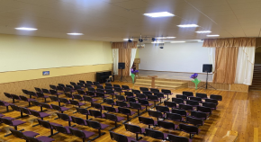
20 | Часть капитального строения с инвентарным номером 130/С-5604 (средняя школа №18 в м-к р-н "Луги") (#11570600) | Брестская обл., г. Пинск, пр. Жолтовского, 37 | 14252 | 297,7 | Помещения: душевой комнаты, спортивного зала и раздевалки в четырехэтажном здании специализированном для образования и воспитания из железобетонных панелей, имеющем отопление,водоснабжение, канализацию, электроснабжение. | проведение спортивных занятий | прямой договор аренды | 0,675 БАВ | 3 | почасовая аренда | 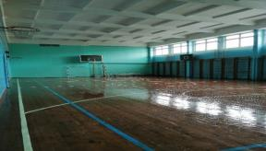
21 | Часть капитального строения с инвентарным номером 130/С-2659 (детский сад № 12) (#11258114) | Брестская обл., г. Пинск, ул. Завальная, 33 | 1039 | 70.69 | Помещение музыкального зала в двухэтажном кирпичном здании детского сада, имеющем отопление, водоснабжение, электроснабжение, канализацию. | Проведения культурно-массовых мероприятий или проведение фотосьемки | прямой договор аренды | 0,75 БАВ | 3 | почасовая аренда | 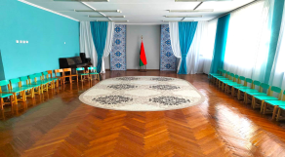
22 | Часть капитального строения с инвентарным номером 130/С-30802 (школа №16) (#11096555) | Брестская обл., г. Пинск, ул. Гуренковой, 9 | 9232 | 318.18 | Помещения: часть спортзала с двумя раздевалками в трёхэтажном здании специализированном для образования и воспитания из железобетонных изделий, имеющем отопление, электроснабжение. | для проведения физкультурно-оздоровительной и спортивно-массовой работы по каратэ-до | прямой договор аренды | 0,675 БАВ | 3 | почасовая аренда | 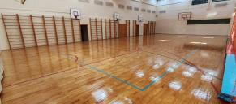
23 | Часть капитального строения с инвентарным номером 130/С-31022 (здание средней школы № 8) (#11067210) | Брестская обл., г. Пинск, ул. Центральная, 16 | 6129 | 293.71 | Помещения: спортзал с раздевалкой в трёхэтажном здании специализированном для образования и воспитания из кирпича, имеющем отопление, электроснабжение. | проведение учебно-тренировочных занятий по каратэ | прямой договор аренды | 0,675 БАВ | 3 | почасовая аренда | 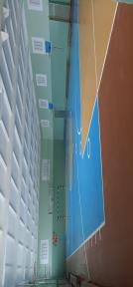
24 | Часть капитального строения с инвентарным номером 130/С-30858 (гимназия № 2) (#11008984) | Брестская обл., г. Пинск, ул. Ильина, 13 | 6145 | 77.47 | Помещение спортзала в трёхэтажном здании специализированном для образования и воспитания из железобетонных изделий, имеющем отопление, электроснабжение. | проведение учебно-тренировочных занятий | прямой договор аренды | 0,675 БАВ | 3 | почасовая аренда | 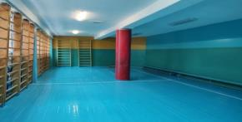
25 | Часть капитального строения с инвентарным номером 130/С-31913 (здание средней школы №15) (#10994398) | Брестская обл., г. Пинск, ул. Островского, 7 | 9179.3 | 298.6 | Помещения: часть спортзала с раздевалкой в трёхэтажном здании специализированном для образования и воспитания из железобетонных изделий, имеющем отопление, электроснабжение. | проведение учебно-тренировочных занятий по каратэ-до | прямой договор аренды | 0,675 БАВ | 3 | почасовая аренда | 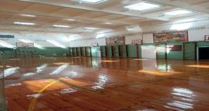
26 | Часть капитального строения с инвентарным номером 130/С-5604 (средняя школа №18 в м-к р-н "Луги") (#10760759) | Брестская обл., г. Пинск, пр. Жолтовского, 37 | 14252 | 73.9 | Помещение учебного кабинета в четырехэтажном здании детского специализированном для образования и воспитания из сборных железобетонных панелей, имеющем отопление, водоснабжение, электроснабжение, канализацию. | проведение занятий по роботоконструированию | прямой договор аренды | 0,675 БАВ | 3 | почасовая аренда | 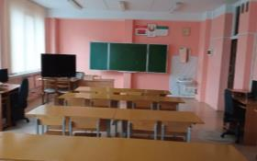
27 | Часть капитального строения с инвентарным номером 130/С-30982 ( детский сад № 11) (#7493847; #7466429) | Брестская обл., г. Пинск, ул. Солнечная, 44 | 3063 | 49,4 158,3 | Помещение групповой ( 49,4 кв.м.) и помещение актового хзала ( 158,3 кв.м.) в двухэтажном кирпичном здании детского сада, имеющем отопление, водоснабжение, электроснабжение, канализацию. | проведение фотосьемки, культурно-массовых мероприятий | прямой договор аренды | 0,675 БАВ | 3 | почасовая аренда | 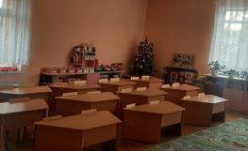 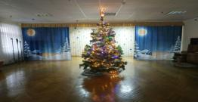
28 | Частть капитального строения с инвентарным номером 130/С-30944 (Гимназия № 3 имени В.З. Коржа города Пинска) (#7493806 ; #8937444; #13884062 ) | Брестская обл., г. Пинск, ул. Революционная, 2 | 10861.2 | 268,48 323,74 53,74 | Помещения актового и спортивного залов в трехэтажном кирпичном здании гимназии, имеющем отопление, водоснабжение, электроснабжение, канализацию. | Проведение фотосъемки, видеосъемки, театрализованных представлений, праздников - помещение актового зала -268,48 кв.м.; проведение занятий общей физической подготовкой (помещение спортивного зала с раздевалкой, душевой, туалетом и умывальником, коридор)-323,74 кв.м.; спортивный зал- 53,74 кв.м. - проведение физкультурно-оздоровительной и спортивно-массовой работы по каратэ | прямой договор аренды | 0,675 БАВ | 3 | почасовая аренда | 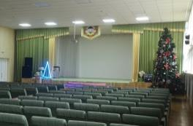 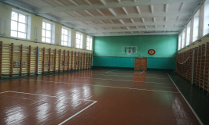
29 | Часть капитального строения с инвентарным номером 130/С-29972 ( детский сад № 26) (#7466472) | Брестская обл., г. Пинск, ул. 60 лет Октября, 24 | 2191 | 73.0 | Помещение актового зала в двухэтажном кирпичном здании детского сада, имеющем отопление, водоснабжение, электроснабжение, канализацию. | проведение фотосьемки, культурно-массовых мероприятий | прямой договор аренды | 0,675 БАВ | 3 | почасовая аренда | 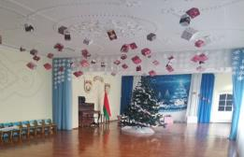
30 | Часть капитального строения с инвентарным номером 130/С-30981 ( Здание ГУО "Ясли-сад №5 г. Пинска") (#7466452) | Брестская обл., г. Пинск, ул.Суворова, 23 | 3220.5 | 69.0 | Помещение актового зала в двухэтажном кирпичном здании ясли-сада, имеющем отопление, водоснабжение, электроснабжение, канализацию. | проведение фотосьемки, культурно-массовых мероприятий | прямой договор аренды | 0,75 БАВ | 3 | почасовая аренда | 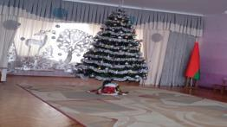
31 | Часть капитального строения с инвентарным номером 130/С-30834 ( детский сад №19) (#7466441) | Брестская обл., г. Пинск, ул. Ильина, 18А | 2858.3 | 77.7 | Помещение актового зала в двухэтажном кирпичном здании детского сада, имеющем отопление, водоснабжение, электроснабжение, канализацию. | проведение фотосьемки | прямой договор аренды | 0,675 БАВ | 3 | почасовая аренда | 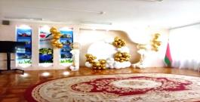
32 | Часть капитального строения с инвентарным номером 130/С-31335 ( детский сад №14) (#7412147) | Брестская обл., г. Пинск, ул. Сухая, 6А | 1763.7 | 73.7 | Помещение актового зала в двухэтажном кирпичном здании детского сада, имеющем отопление, водоснабжение, электроснабжение, канализацию. | проведение фотосьемки | прямой договор аренды | 0,675 БАВ | 3 | почасовая аренда | 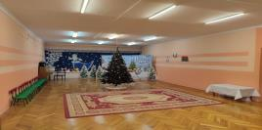
33 | Часть капитального строения с инвентарным номером 130/С-30802 (школа №16) (#7412146) | Брестская обл., г. Пинск, ул. Гуренковой, 9 | 9232 | 198.0 | Помещение актового зала в трехэтажном кирпичном здании школы, имеющем отопление, водоснабжение, электроснабжение, канализацию. | проведение фотосьемки | прямой договор аренды | 0,675 БАВ | 3 | почасовая аренда | 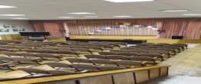
34 | Часть капитального строения с инвентарным номером 130/С-29946 (детский сад-ясли №29) (#7412145) | Брестская обл., г. Пинск, ул. Первомайская, 135 | 2080 | 81.0 | Помещение актового зала в двухэтажном кирпичном здании ясли-сада, имеющем отопление, водоснабжение, электроснабжение, канализацию | проведение фотосьемки | прямой договор аренды | 0,675 БАВ | 3 | почасовая аренда | 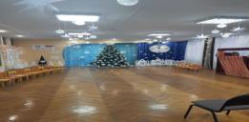
35 | Часть капитального строения с инвентарным номером 130/С-30467 (детский сад №1) (#8195835; #8357833) | Брестская обл., г. Пинск, ул. Ленинградская,60 | 2149.0 | 72,0 16,23 | Помещение актового зала 72,0 (кв.м.) и помещение раздевалки (16,23 кв.м.) в двухэтажном кирпичном здании детского сада, имеющем отопление, водоснабжение, электроснабжение, канализацию | проведение фотосьемки | прямой договор аренды | 0,675 БАВ | 3 | почасовая аренда | 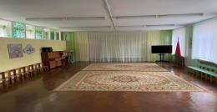 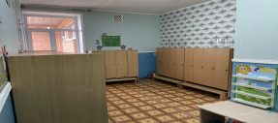
36 | Часть капитального строения с инвентарным номером 130/С-30851 (детский сад №9) (#7815538) | Брестская обл., г. Пинск, ул. Центральная, 46 | 3084.0 | 90.2 | Помещение актового зала в двухэтажном кирпичном здании детского сада, имеющем отопление, водоснабжение, электроснабжение, канализацию | Проведение фотосъемки, культурно-массовые мероприятия | прямой договор аренды | 0,675 БАВ | 3 | почасовая аренда | 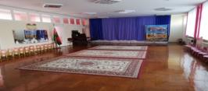
37 | Часть капитального строения с инвентарным номером 130/С-40878 (детский сад №16) (#8210380) | Брестская обл., г. Пинск, пр. Жолтовского, 35а | 4855.0 | 67.37 | Помещение актового зала в двухэтажном кирпичном здании детского сада, имеющем отопление, водоснабжение, электроснабжение, канализацию | Проведение фотосъемки, культурно- массовых мероприятий | прямой договор аренды | 0,675 БАВ | 3 | почасовая аренда | 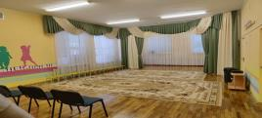
38 | Часть капитального строения с инвентарным номером 130/С-28905 (детский сад №18) (#8151660) (#13345103) | Брестская обл., г. Пинск, ул. Кирова, 27 | 2170.6 | 47,41 32,37 | Помещения актового зала и музейной комнаты в двухэтажном кирпичном здании детского сада, имеющем отопление, водоснабжение, электроснабжение, канализацию | Проведение фотосъемки, культурно- массовых мероприятий | прямой договор аренды | 0,75 БАВ | 3 | почасовая аренда | 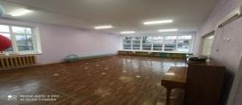 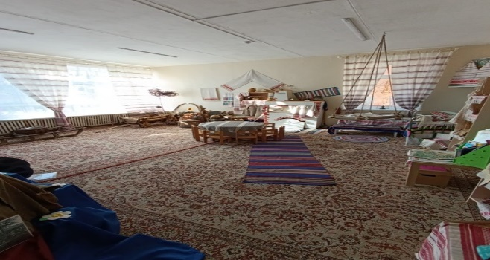
39 | Часть капитального строения с инвентарным номером 130/С-49421 (детский сад №20) (#8185815, #8195817) | Брестская обл., г. Пинск, ул. Шапошника, 23 | 6036.2 | 106,1 37,4 | Помещение актового зала (106,1 кв.м.), игровой комнаты (37,4 кв.м.) в трехэтажном кирпичном здании детского сада, имеющем отопление, водоснабжение, электроснабжение, канализацию | Проведение фотосъемки ,культурно- массовых мероприятий | прямой договор аренды | 0,675 БАВ | 3 | почасовая аренда | 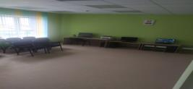 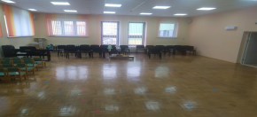
40 | Часть капитального строения с инвентарным номером 130/С-30833 Д/С №37 (#7873143) | Брестская обл., г. Пинск, ул. Центральная, 20 | 2036.5 | 102.34 | Помещение актового зала в двухэтажном кирпичном здании детского сада, имеющем отопление, водоснабжение, электроснабжение, канализацию | проведение фотосьемки | прямой договор аренды | 0,675 БАВ | 3 | почасовая аренда | 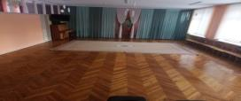
41 | Часть капитального строения с инвентарным номером 130/С-29954 Д/С №41 (#7873144) | Брестская обл., г. Пинс, ул. Федотова, 38 | 2121.9 | 102 | Помещение актового зала в двухэтажном кирпичном здании детского сада, имеющем отопление, водоснабжение, электроснабжение, канализацию | проведение культурно-массовых мероприятий и фотосъемки | прямой договор аренды | 0,675 БАВ | 3 | почасовая аренда | 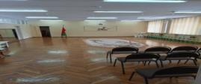
42 | Часть капитального строения с инвентарным номером 130/С-27224 Д/С №43 (#7858641) | Брестская обл., г. Пинск, ул. Парковая, 144 | 2670.0 | 144 | Помещение актового зала в двухэтажном кирпичном здании детского сада, имеющем отопление, водоснабжение, электроснабжение, канализацию | проведение культурно-массовых мероприятий и фотосъемки | прямой договор аренды | 0,675 БАВ | 3 | почасовая аренда | 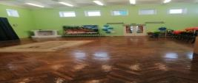
43 | Часть капитального строения с инвентарным номером 130/С-26329 (средняя школа №1) (#8136943) | Брестская обл., г. Пинск, ул. Брестская, 69а | 7288.0 | 226.58 | Помещение актового зала в трехэтажном кирпичном здании школы, имеющем отопление, водоснабжение, электроснабжение, канализацию | проведение фотосьемки, культурно-массовых мероприятий | прямой договор аренды | 0,675 БАВ | 3 | почасовая аренда | 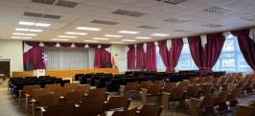
44 | Часть капитального строения с инвентарным номером 130/С-30844 (средняя школа №2) (#8210392) | Брестская обл., г. Пинск, ул. Калиновая, 4 | 7689.2 | 199.2 | Помещение актового зала в трехэтажном кирпичном здании школы , имеющем отопление, водоснабжение, электроснабжение, канализацию | проведение фотосьемки, культурно-массовых мероприятий | прямой договор аренды | 0,675 БАВ | 3 | почасовая аренда | 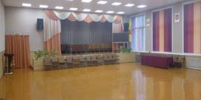
45 | Часть капитального строения с инвентарным номером 130/С-30858 (гимназия №2) (#8210390) | Брестская обл., г. Пинск, ул. Ильина, 13 | 6145.0 | 181.7 | Помещение актового зала в трехэтажном кирпичном здании гимназии, имеющем отопление, водоснабжение, электроснабжение, канализацию | Проведение культурно-массовых мероприятий, проведение фотосъемки, проведение дискотеки | прямой договор аренды | 0,675 БАВ | 3 | почасовая аренда | 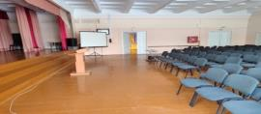
46 | Часть капитального строения с инвентарным 130/С-45298 (средняя школа №10) (#8210382); (#15662933) | Брестская обл., г. Пинск, ул. Шапошника, 25 | 18605.4 | 251,0 62,7 | Помещение актового зала и помещение учебного кабинета в трехэтажном кирпичном здании школы, имеющем отопление, водоснабжение, электроснабжение, канализацию | проведение культурно-массовых мероприятий, фотосьемка | прямой договор аренды | 0,675 БАВ | 3 | почасовая аренда | 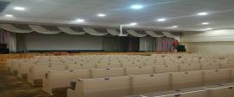 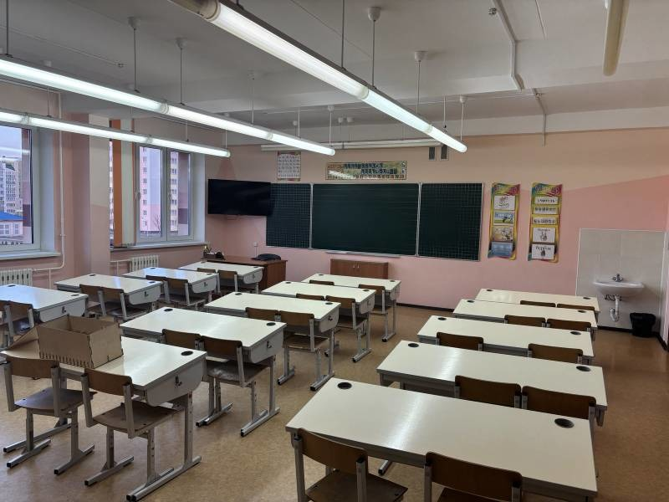
47 | Часть капитального строения с инвентарным номером 130/С-27293 (средняя школа №14) (#8151662, #8151661) | Брестская обл., г. Пинск, ул. Парковая, 172 | 8415.0 | 220,9 58,0 | Помещение актового зала (220,9 кв.м.), учебного класса (58,0 кв.м.) в трехэтажном кирпичном здании школы,имеющем отопление, водоснабжение, электроснабжение, канализацию | проведение культурно-массовых мероприятий, фотосъемки | прямой договор аренды | 0,675 БАВ | 3 | почасовая аренда | 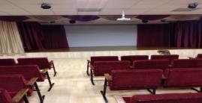 
48 | Часть капитального строения с инвентарным номером 130/С-5604 (средняя школа №18 в м-к р-н "Луги") (#8019372) | Брестская обл., г. Пинск, пр. Жолтовского, 37 | 14252.0 | 202 | Помещение актового зала в трехэтажном кирпичном здании школы, имеющем отопление, водоснабжение, электроснабжение, канализацию | проведение фотосьемки, культурно-массовых мероприятий | прямой договор аренды | 0,675 БАВ | 3 | почасовая аренда | 
49 | Часть капитального строения с инвентарным номером 130/С-30945 (детский сад №39) (#8224988) | Брестская обл., г. Пинск, ул. Революционная, 22 | 2024.1 | 100.9 | Помещение актового зала в двухэтажном кирпичном здании детского сада, имеющем отопление, водоснабжение, электроснабжение, канализацию | Проведение фотосъемки, культурно- массовых мероприятий | прямой договор аренды | 0,675 БАВ | 3 | почасовая аренда | 
50 | Часть капитального строения с инвентарным номером 130/С-36685 (детский сад №8) (#10079424) | Брестская обл., г. Пинск, пр. Жолтовского, 15а | 3204.4 | 19,5 77,65 | Помещение групповое (19,5 кв.м.), актовый зал (77,65 кв.м.) в двухэтажном кирпичном здании детского сада, имеющем отопление, водоснабжение, электроснабжение, канализацию | проведение культурно-массовых мероприятий и фотосъемки | прямой договор аренды | 0,675 БАВ | 3 | почасовая аренда |  
51 | Часть капитального строения с инвентарным номером 130/С-30832 (детский сад №28) (#8431640) | Брестская обл., г. Пинск, ул. Первомайская, 158 | 2106.8 | 74.3 | Помещение музыкального зала в двухэтажном кирпичном здании детского сада, имеющем отопление, водоснабжение, электроснабжение, канализацию | проведение фотосьемки | прямой договор аренды | 0,675 БАВ | 3 | почасовая аренда | 
52 | Часть капитального строения с инвентарным номером 130/С-26440 (средняя школа №11) (#8431638) | Брестская г. Пинск, ул. Гайдаенко,12 | 7108.0 | 203.42 | Помещение актового зала в трехэтажном кирпичном здании средней школы, имеющем отопление, водоснабжение, электроснабжение, канализацию | проведение культурно-массовых мероприятий или представление фотосьемки | прямой договор аренды | 0,675 БАВ | 3 | почасовая аренда | 
53 | Часть капитального строения с инвентарным номером 130/С-30852 (детский сад №32) (#8416803) | Брестская обл., г. Пинск, ул. Революционная, 11 | 2059.0 | 71.6 | Помещение музыкального зала в двухэтажном кирпичном здании детского сада, имеющем отопление, водоснабжение, электроснабжение, канализацию | проведение культурно-массовых мероприятий или представление фотосьемки | прямой договор аренды | 0,675 БАВ | 3 | почасовая аренда | 
54 | Часть капитального строения с инвентарным номером 130/С-39767 (детский сад №2) (#8416797) | Брестская обл., г. Пинск, ул. Студенческая, 21 | 3192.9 | 96.0 | Помещение музыкального зала в двухэтажном кирпичном здании детского сада, имеющем отопление, водоснабжение, электроснабжение, канализацию | проведение фотосьемки | прямой договор аренды | 0,675 БАВ | 3 | почасовая аренда | 
55 | Часть капитального строения с инвентарным номером 130/С-31022 (средняя школа №8) (#8402007) | Брестская обл., г. Пинск, ул.Центральная, 16 | 6129.0 | 202.35 | Помещение актового зала в трехэтажном кирпичном здании средней школы, имеющем отопление, водоснабжение, электроснабжение, канализацию | проведение культурно-массовых мероприятий или проведение фотосьемки | прямой договор аренды | 0,675 БАВ | 3 | почасовая аренда | 
56 | Часть капитального строения с инвентарным номером 130/С-24168 (средняя школа №17) (#8357840) | Брестская обл., г. Пинск, ул. Техническая, 3/5 | 3093.7 | 50.5 | Помещение учебного в четырехэтажном кирпичном здании средне школы, имеющем отопление, водоснабжение, электроснабжение, канализацию | проведение фотосьемки | прямой договор аренды | 0,60 БАВ | 3 | почасовая аренда | 
57 | Часть капитального строения с инвентарным номером 130/С-39766 (детский сад №10) (#8357838) | Брестская обл., г. Пинск, ул. Граничная,7 | 4114.8 | 53.41 | Помещение музыкального зала(театра) в двухэтажном кирпичном здании детского сада, имеющем отопление, водоснабжение, электроснабжение, канализацию | проведение фотосьемки | прямой договор аренды | 0,675 БАВ | 3 | почасовая аренда | 
58 | Часть капитального строения с инвентарным номером 130/С-33144 (детский сад №17) (#8254385) | Брестская обл., г. Пинск, пер. Полесский, 5 | 2150.3 | 102.5 | Помещение музыкального зала в двухэтажном кирпичном здании детского сада, имеющем отопление, водоснабжение, электроснабжение, канализацию | Проведение культурно-массовых мероприятий или проведение фотосъемки | прямой договор аренды | 0,675 БАВ | 3 | почасовая аренда | 
59 | Часть капитального строения с инвентарным номером 130/С-30970 (детский сад №35) (#8254384) | Брестская обл., г. Пинск, ул. Свердлова, 50 | 3042.0 | 101.18 | Помещение музыкального зала в двухэтажном кирпичном здании детского сада, имеющем отопление, водоснабжение, электроснабжение, канализацию | проведение культурно-массовых мероприятий или проведение фотосьемки | прямой договор аренды | 0,675 БАВ | 3 | почасовая аренда | 
60 | Часть капитального строения с инвентарным номером 130/С-30967 (детский сад №33) (#8461264) | Брестская обл., г. Пинск, ул. Студенческая, 5 | 2966.0 | 80.32 | Помещение музыкального зала в двухэтажном кирпичном здании детского сада, имеющем отопление, водоснабжение, электроснабжение, канализацию | проведение культурно-массовых мероприятий или проведение фотосьемки | прямой договор аренды | 0,675 БАВ | 3 | почасовая аренда | 
61 | Часть капитального строения с инвентарным номером 130/С-30977 (средняя щкола № 9 г. Пинска) (#8639994) | Брестская обл., г. Пинск, ул. Первомайская, 179 | 6903.2 | 181.2 | Помещение актового зала в трехэтажном здании средней школы, имеющем отопление, водоснабжение, электроснабжение, канализацию | проведение культурно-массовых мероприятий, фотосьемки | прямой договор аренды | 0,675 БАВ | 3 | почасовая аренда | 
62 | Часть капитального строения с инвентарным номером 130/С-31021 (здание школы) (#8655135) | Брестская обл., г. Пинск, ул. Шубитидзе, 26 | 2049.0 | 102 | Помещение актового зала в двухэтажном здании школы, имеющем отопление, водоснабжение, электроснабжение, канализацию | проведение фотосьемки | прямой договор аренды | 0,75 БАВ | 3 | почасовая аренда | 
63 | Часть капитального строения с инвентарным номером 130/С-31020 (здание средней школы №12) (#8655137) (#11741411) | Брестская обл., г. Пинск, ул. Шубитидзе, 16 | 4103.2 | 49,3 234,9 | Помещение класса (49,3 кв.м.) и помещение актового зала (234,9 кв.м.) в трехэтажном здании средней школы, имеющем отопление, водоснабжение, электроснабжение, канализацию | проведение фотосьемки, видеосъемки и культурно-массовых мероприятий | прямой договор аренды | 0,75 БАВ | 3 | почасовая аренда |  
64 | Часть капитального строения с инвентарным номером 130/С-31023 (детский сад № 27) (#8714667) | Брестская обл., г. Пинск, ул. Центральная, 74 | 1988.0 | 73.84 | Помещение музыкального зала в двухэтажном кирпичном здании детского сада, имеющем отопление, водоснабжение, электроснабжение, канализацию | проведение культурно-массовых мероприятий или проведение фотосьемки | прямой договор аренды | 0,675 БАВ | 3 | почасовая аренда | 
65 | Часть капитального строения с инвентарным номером 130/С-28731 (здание общественно-бытового комплекса ГУО "Средняя школа № 17 г. Пинска") (#8729542) | Брестская обл., г. Пинск, ул. Техническая, 3 | 2758.8 | 292.7 | Помещение актового зала в трехэтажном здании, имеющем отопление, водоснабжение, электроснабжение, канализацию | проведение культурно-массовых мероприятий | прямой договор аренды | 0,60 БАВ | 3 | почасовая аренда | 
66 | Часть капитального строения с инвентарным номером 130/С-30784 (детский сад № 44) (#8833646) | Брестская обл., г. Пинск, ул. Валовая, 21 | 2822.0 | 79.72 | Помещение музыкального зала в двухэтажном кирпичном здании детского сада, имеющем отопление, водоснабжение, электроснабжение, канализацию | проведение культурно-массовых мероприятий и фотосьемки | прямой договор аренды | 0,675 БАВ | 3 | почасовая аренда | 
67 | Часть изолированного помещения с инвентарным номером 130/D-65257 (детский сад № 21) (#8863478) | Брестская обл., г. Пинск, ул. Техническая, 1-65 | 1178.7 | 94.98 | Помещение музыкального зала во встроенном помещении детского сада, имеющем отопление, водоснабжение, электроснабжение, канализацию | проведение культурно-массовых мероприятий и фотосьемки | прямой договор аренды | 0,60 БАВ | 3 | почасовая аренда | 
68 | Часть капитального строения с инвентарным номером 130/С-31024 (детский сад № 36) (#8863487) | Брестская обл., г. Пинск, ул. Федотова, 12 | 3084.0 | 102.9 | Помещение музыкального зала в двухэтажном кирпичном здании детского сада, имеющем отопление, водоснабжение, электроснабжение, канализацию | проведение культурно-массовых мероприятий и фотосьемки, видеосъемки | прямой договор аренды | 0,675 БАВ | 3 | почасовая аренда | 
69 | Часть капитального строения с инвентарным номером 130/С-39253 (детский сад №45) (#8952144) | Брестская обл., г. Пинск, ул. Чуклая, 17 | 3480.3 | 100.9 | Помещение гимнастического зала в двухэтажном кирпичном здании детского сада, имеющем отопление, водоснабжение, электроснабжение, канализацию | проведение культурно-массовых мероприятий и фотосьемки, видеосьемки. | прямой договор аренды | 0,675 БАВ | 3 | почасовая аренда | 
70 | Часть капитального строения с инвентарным номером 130/С-26254 (средняя школа №3) (#8952145) | Брестская обл., г. Пинск, ул. Черняховского, 64 | 11688.0 | 47.6 | Помещение учительской комнаты в двухэтажном кирпичном здании средней школы, имеющем отопление, водоснабжение, электроснабжение, канализацию | проведение фотосьемки | прямой договор аренды | 0,675 БАВ | 3 | почасовая аренда | 
71 | Часть капитального строения с инвентарным номером 130/С-29554 (гимназия 1) (#8966846) | Брестская обл., г. Пинск, ул.К.Маркса, 13 | 5410.0 | 288.57 | Помещение актового зала в трехэтажном кирпичном здании гимназии, имеющем отопление, водоснабжение, электроснабжение, канализацию | проведение культурно-массовых мероприятий | прямой договор аренды | 0,75 БАВ | 3 | почасовая аренда | 
72 | Часть капитального строения с инвентарным номером 130/С-29950 (детский сад № 42) (#9489839) | Брестская обл., г. Пинск, ул.К.Маркса, 14 | 2186.0 | 102.94 | Помещение музыкального зала в двухэтажном кирпичном здании детского сада, имеющем отопление, водоснабжение, электроснабжение, канализацию | проведение культурно-массовых мероприятий и фотосьемки, видеосъемки | прямой договор аренды | 0,75 БАВ | 3 | почасовая аренда | 
73 | Часть капитального строения с инвентарным номером 130/С-30921 (детский сад № 6) (#9648046) | Брестская обл., г. Пинск, ул.Полесская, 34 | 2081.0 | 72.42 | Помещение музыкального зала в двухэтажном кирпичном здании детского сада, имеющем отопление, водоснабжение, электроснабжение, канализацию | проведение культурно-массовых мероприятий и фотосьемки, видеосъемки | прямой договор аренды | 0,675 БАВ | 3 | почасовая аренда | 
74 | Часть капитального строения с инвентарным номером 130/С-28843 (средняя школа № 6) (#10586482; #10586483; #10586484) | Брестская обл., г. Пинск, ул.Первомайская, 37 | 1852.0 | 271.7 | Помещения: учебных кабинетов площадью (40,9 кв.м. и 54,5 кв.м.); спортивного зала (176,3 кв.м.) в двухэтажном кирпичном здании средней школы, имеющем отопление, водоснабжение, электроснабжение, канализацию | проведение фотосьемки, видеосъемки, культурно-массовых мероприятий. | прямой договор аренды | 075 БАВ | 3 | почасовая аренда |   
75 | Часть капитального строения с инвентарным номером 130/С-45298 (Средняя школа №10 г. Пинска) (#10906665) | Брестская обл., г. Пинск, ул. Шапошника, 25 | 18605.4 | 290.6 | Помещение гимнастического зала с раздевальной для гимнастического зала в четырехэтажном здании специализированном для образования и воспитания из блоков из ячеистового бетона, имеющем отопление, водоснабжение, электроснабжение, канализацию. | проведение учебно-тренировочных занятий по каратэ-до с обучающимися учреждений дошкольного и общего среднего образования | прямой договор аренды | 0,675 БАВ | 3 | почасовая аренда | 
Балансодержатель объекта:учреждение культуры "Пинский городской парк культуры и отдыха им. Краснознаменной Днепровской Флотилии", УНП 200271894, реестровый номер 22068, адрес: г.Пинск, ул. Панковой, 20, контактные телефоны: 80165 316237, 659248
76 | Открытые площадки: № 4-7 на главной аллее парка (#57744) | Брестская обл., г. Пинск, ул. Панковой, 20 |  | 20 м. кв., по 5,0 кв.м. екаждая площадка (возможно уточнение площади по соглашению сторон.) | Площадки с асфальтобетонным покрытием (площадки №3-7 ) | Лоток, продовольственный, промтоварный | Предоставление в аренду без проведения аукциона по продаже права заключения договора аренды | 0,675 БАВ |  |  | 
77 | Открытые площадки № 9 на главной аллее парка по направлению к стрелковому тиру (#2814190) | Брестская обл., г. Пинск, ул. Панковой, 20 |  | 1,0 м. кв. | Площадка с асфальтобетонным покрытием | Лоток, продовольственный, промтоварный | Предоставление в аренду без проведения аукциона по продаже права заключения договора аренды | 0,675 БАВ |  |  | 
78 | Открытые площадки: №13-16 на главной аллее парка по направлению к скульптуре «Объяснение» (#57747) | Брестская обл., г. Пинск, ул. Панковой, 20 |  | 20,0 м. кв. по 5,0 кв.м. каждая, (возможно уточнение площади по соглашению сторон.) | Площадки с асфальтобетонным покрытием (пять площадок по 5,0 кв.м.) | Лоток, продовольственный, промтоварный | Предоставление в аренду без проведения аукциона по продаже права заключения договора аренды | 0,675 БАВ |  |  | 
79 | Открытая площадка № 18 на главной аллее парка (#17771963) | Брестская обл., г. Пинск, ул. Панковой, 20 | 8018 | 80,0 м. кв. (возможно уточнение площади по соглашению сторон.) | Площадки с асфальтобетонным покрытием | Лоток, продовольственный, промтоварный | Предоставление в аренду без проведения аукциона по продаже права заключения договора аренды | 0,675 БАВ
Балансодержатель объекта: государственное учреждение "Территориальный центр социального обслуживания населения г. Пинска", УНП 290363419, реестровый номер 22135, адрес: г.Пинск, ул. Граничная, 4Б , контактные телефоны: 80165 650533, 80165650699
79 | Часть капитального строения с инвентарным номером 130/С-31409 (здание гаража со складскими помещениями) (#7674247) | Брестская обл., г. Пинск, ул. Советская, 7/1 | 253.8 | 57.5 | Кирпичное, одноэтажное, имеется центральное отопление, электроснабжение, водоснабжение. | Под объекты бытового обслуживания, торговли, складские помещения. | Предоставление в аренду без проведения аукциона по продаже права заключения договора аренды | 0,25 БАВ | 1.0 |  | 
Балансодержатель объекта: учреждение здравоохранения "Пинская центральная поликлиника", УНП 290279375, реестровый номер 22061, адрес: г. Пинск, ул. Иркутско-Пинской Дивизии, 48, контактные телефоны: 80165 655740
80 | Часть капитального строения с инвентарным номером 130/С-2982 (диогнастический корпус) (#10050423) | Брестская обл., г. Пинск, ул. Иркутско-Пинской Дивизии, 48 | 5526.8 | 257.4 | Помещение актового зала находятся на первом этаже 4-х этажного здания. Имеется центральное отопление, водоснабжение, водоотведение, электроснабжение, телефонизацию. | Для реализации медицинской одежды | Предоставление в аренду без проведения аукциона по продаже права заключения договора аренды | 0,675 БАВ | 3.0 | почасовая аренда
81 | Часть капитального строения с инвентарным номером 130/С-4731 (здание межрайонного наркологического диспансера) (#10064873) | Брестская обл., г. Пинск, ул. Рокоссовского, 8 | 5228.3 | 93.1 | Помещение актового зала находятся на первом этаже 5-ти этажного здания. Имеется центральное отопление, водоснабжение, водоотведение, электроснабжение, телефонизацию. | Для реализации медицинской одежды | Предоставление в аренду без проведения аукциона по продаже права заключения договора аренды | 0,675 БАВ | 3.0 | почасовая аренда | 
82 | Часть капитального строения с инвентарным номером 130/С-15573 (здание много- функциональное) (#13289525) | Брестская обл.,Пинский р-н, Лопатинский с/с, д. Лемешевичи, ул. Солнечная, 2/2 | 553.6 | 207.5 | Кирпичное, одноэтажное, имеется центральное отопление, электроснабжение, водоснабжение. |  | Предоставление в аренду без проведения аукциона по продаже права заключения договора аренды | 0,04 БАВ | 0.5 |  | 
83 | Часть капитального строения с инвентарным номером 130/С-4731 (здание Пинского межрайонного наркологического диспансера) (#10064873) | Брестская обл., г. Пинск, ул. Рокоссовского, д. 8 | 5228.2 | 85.2 | Помещение находится на первом этаже пятиэтажного кирпичного здания, в помещении имеется: центральное отопление, электроосвещение, водоснабжение и водоотведение. | Без права организации объекта игорного бизнеса | Предоставление в аренду без проведения аукциона по продаже права заключения договора аренды | 0,675 БАВ | 3.0 |  | 

